4
منزل رقم 4 |  |  |  | تاريخ التسليم | المهندس المشرف

 |  |  |  |  | حسن سعد
 |  | Homepage
فقرات العمل | الحاله | ملاحضات مهندس الموقع | ملاحضات استاذ حسن | ملاحضات استاذ جمعة
تاسيس الكهرباء | In progress | ربط كوندكتر خارجي
تاسيس صحيات | Completed
فتحات تهوية | Completed
جص | Completed
كاشي | Completed
كهربائيات(بلاكات وسبلت) | Not started
صحيات(تواليت) | Not started
سقف ثانوي | Completed
ابواب خشب | Not started
باب الدخولية | Not started
شبابيك الغرف | Not started
شبابيك الحمامات والمطبخ | Not started
محجر الدرج | Completed
باب البلكون | Not started
درج البلكون | Not started
ابواب الكراج | Completed
محجر الخارجي | Completed
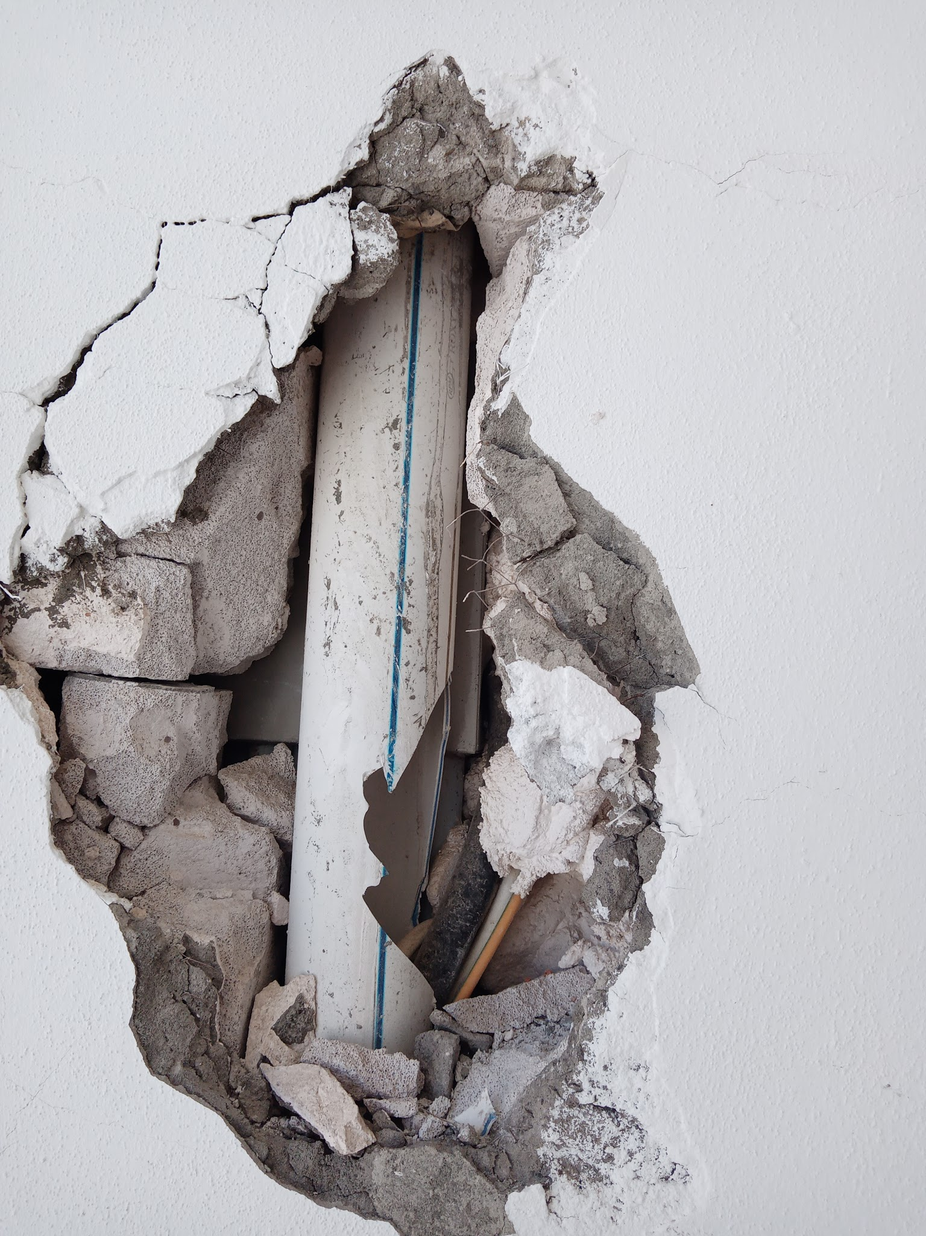
صبغ خارجي | Not started | سد فراغ بطريقة صحيحة( الصورة للتوضيح)
صبغ داخلي | Not started
عزل السطح | Not started
شغل الفلين | Completed

116
منزل رقم 116 |  |  |  | تاريخ التسليم | المهندس المشرف

 |  |  |  |  | حسن سعد
 |  | Homepage
فقرات العمل | الحاله | ملاحضات مهندس الموقع | ملاحضات استاذ حسن | ملاحضات استاذ جمعة
تاسيس الكهرباء | Completed
تاسيس صحيات | Completed
فتحات تهوية | In progress | فتح التهوية طالعة زيادة
جص | In progress | تصليح جص عند باب غرفة الماستر,ترتيب وتعديل الجص عند باب البلكون
كاشي | In progress | كاشي مطبخ مكسور يم البلك
كهربائيات(بلاكات وسبلت) | In progress | بلاك حمام الماستر ما كاعد عدل طالع شوية زيادة
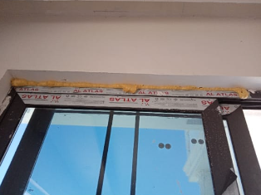
صحيات(تواليت) | Completed
سقف ثانوي | In progress | اغلفة الصيانة
ابواب خشب | Not started
باب الدخولية | Completed
شبابيك الغرف | Completed | تنضيف الفوم(صورة للتوضيح)
شبابيك الحمامات والمطبخ | Completed
محجر الدرج | Completed
باب البلكون | Completed
درج البلكون | Not started
ابواب الكراج | Not started
محجر الخارجي | Completed
صبغ خارجي | Not started
صبغ داخلي | Not started
عزل السطح | Not started
شغل الفلين | Completed

117
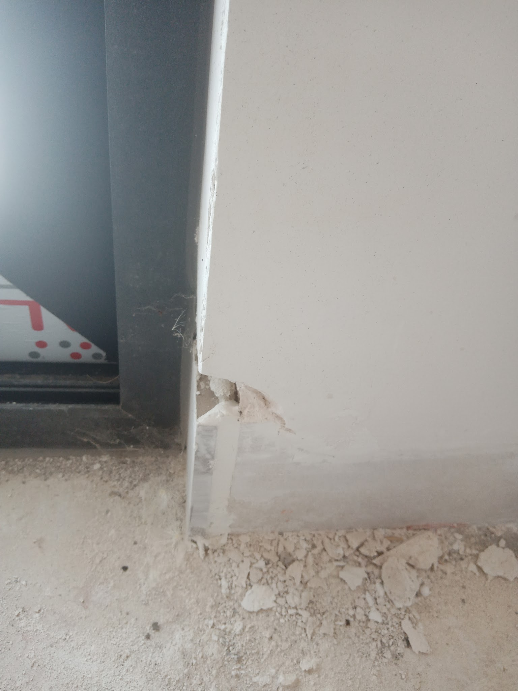
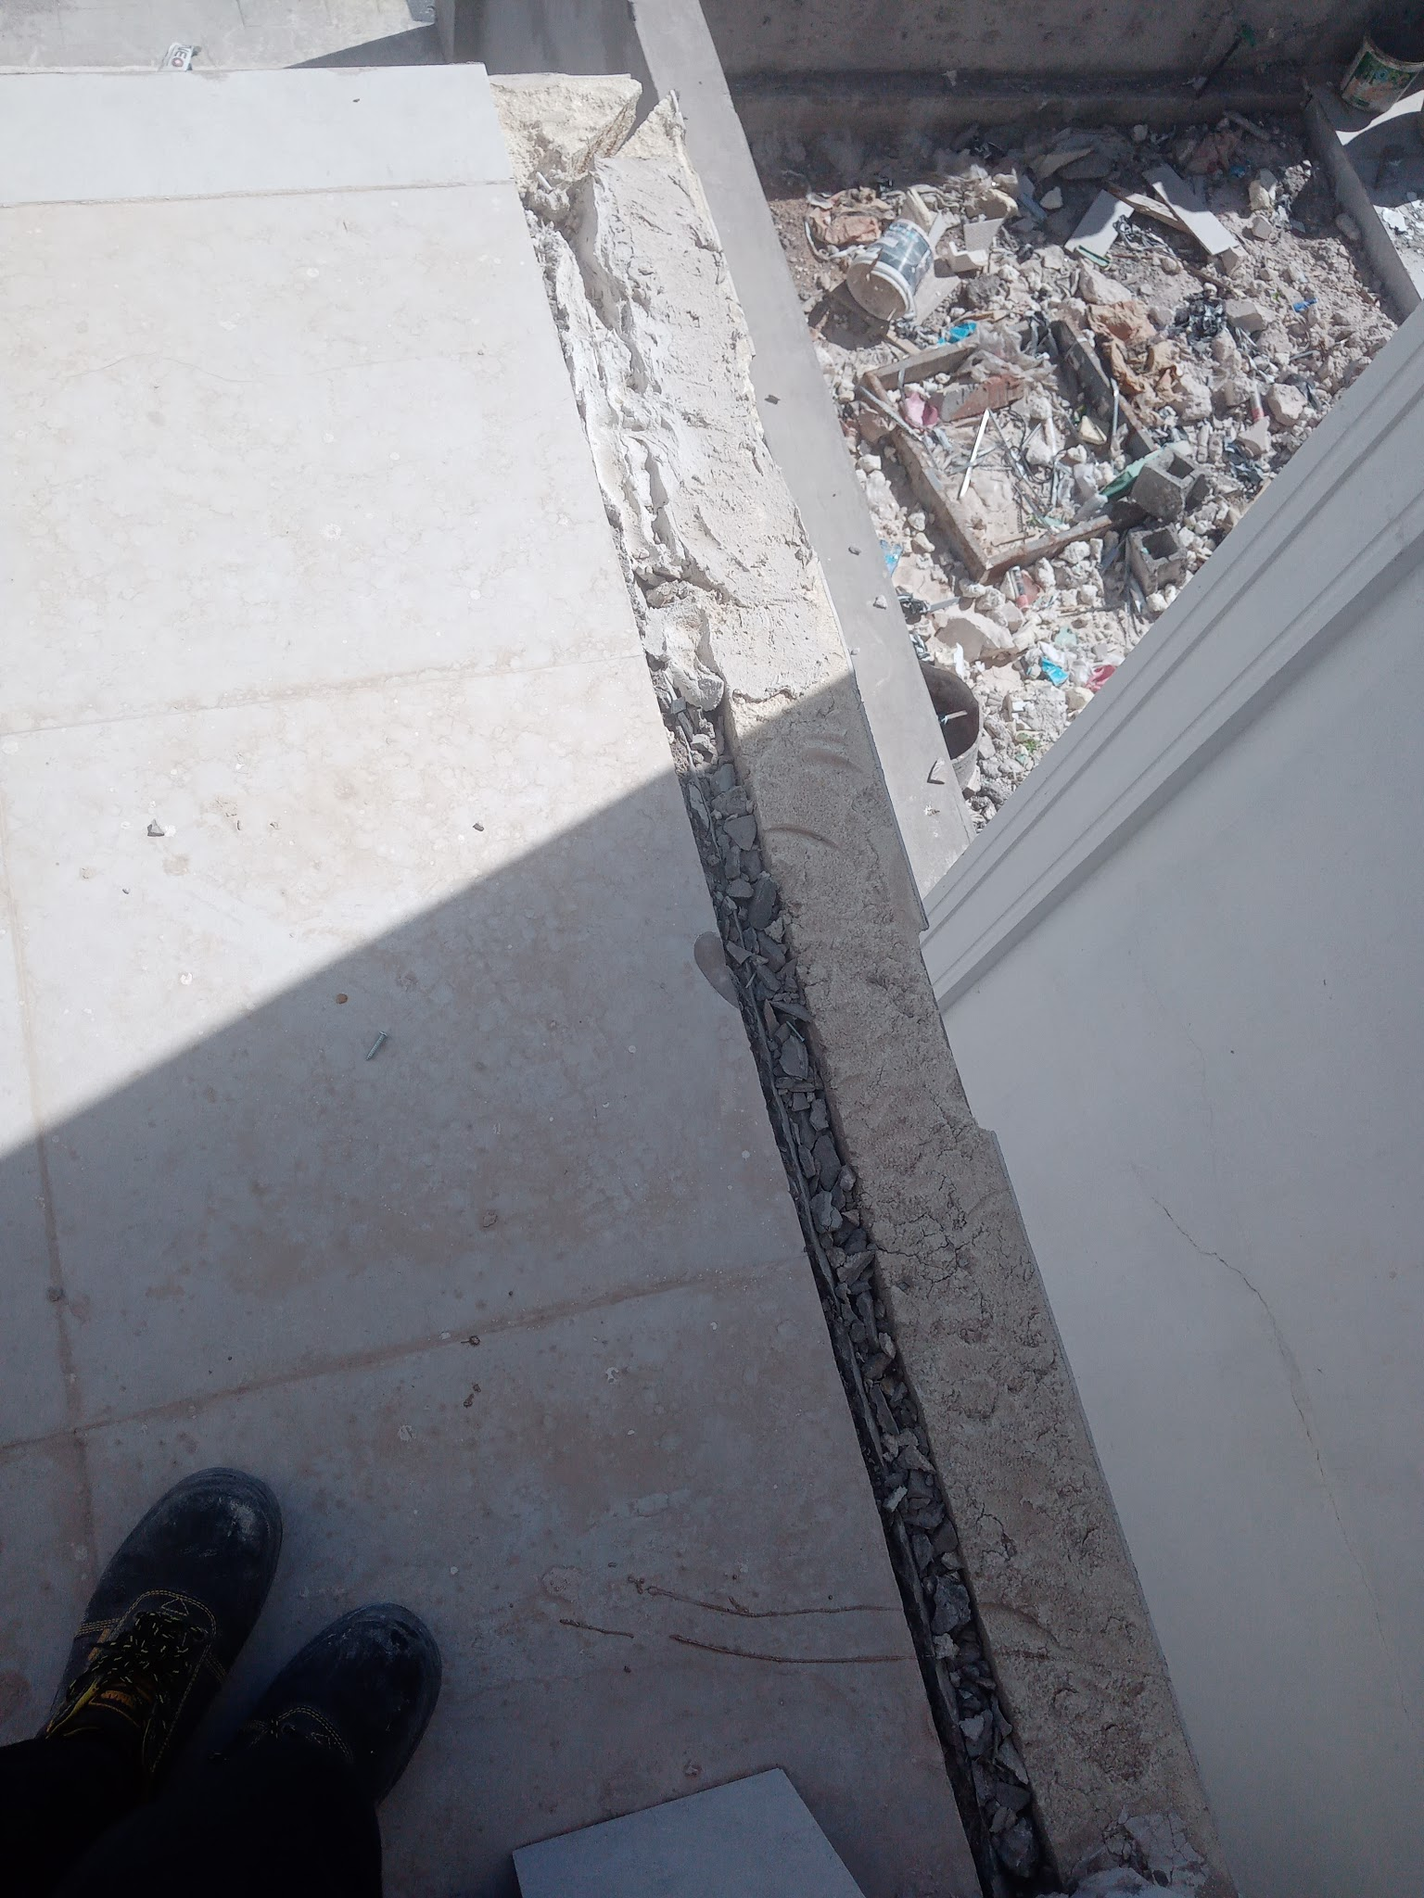
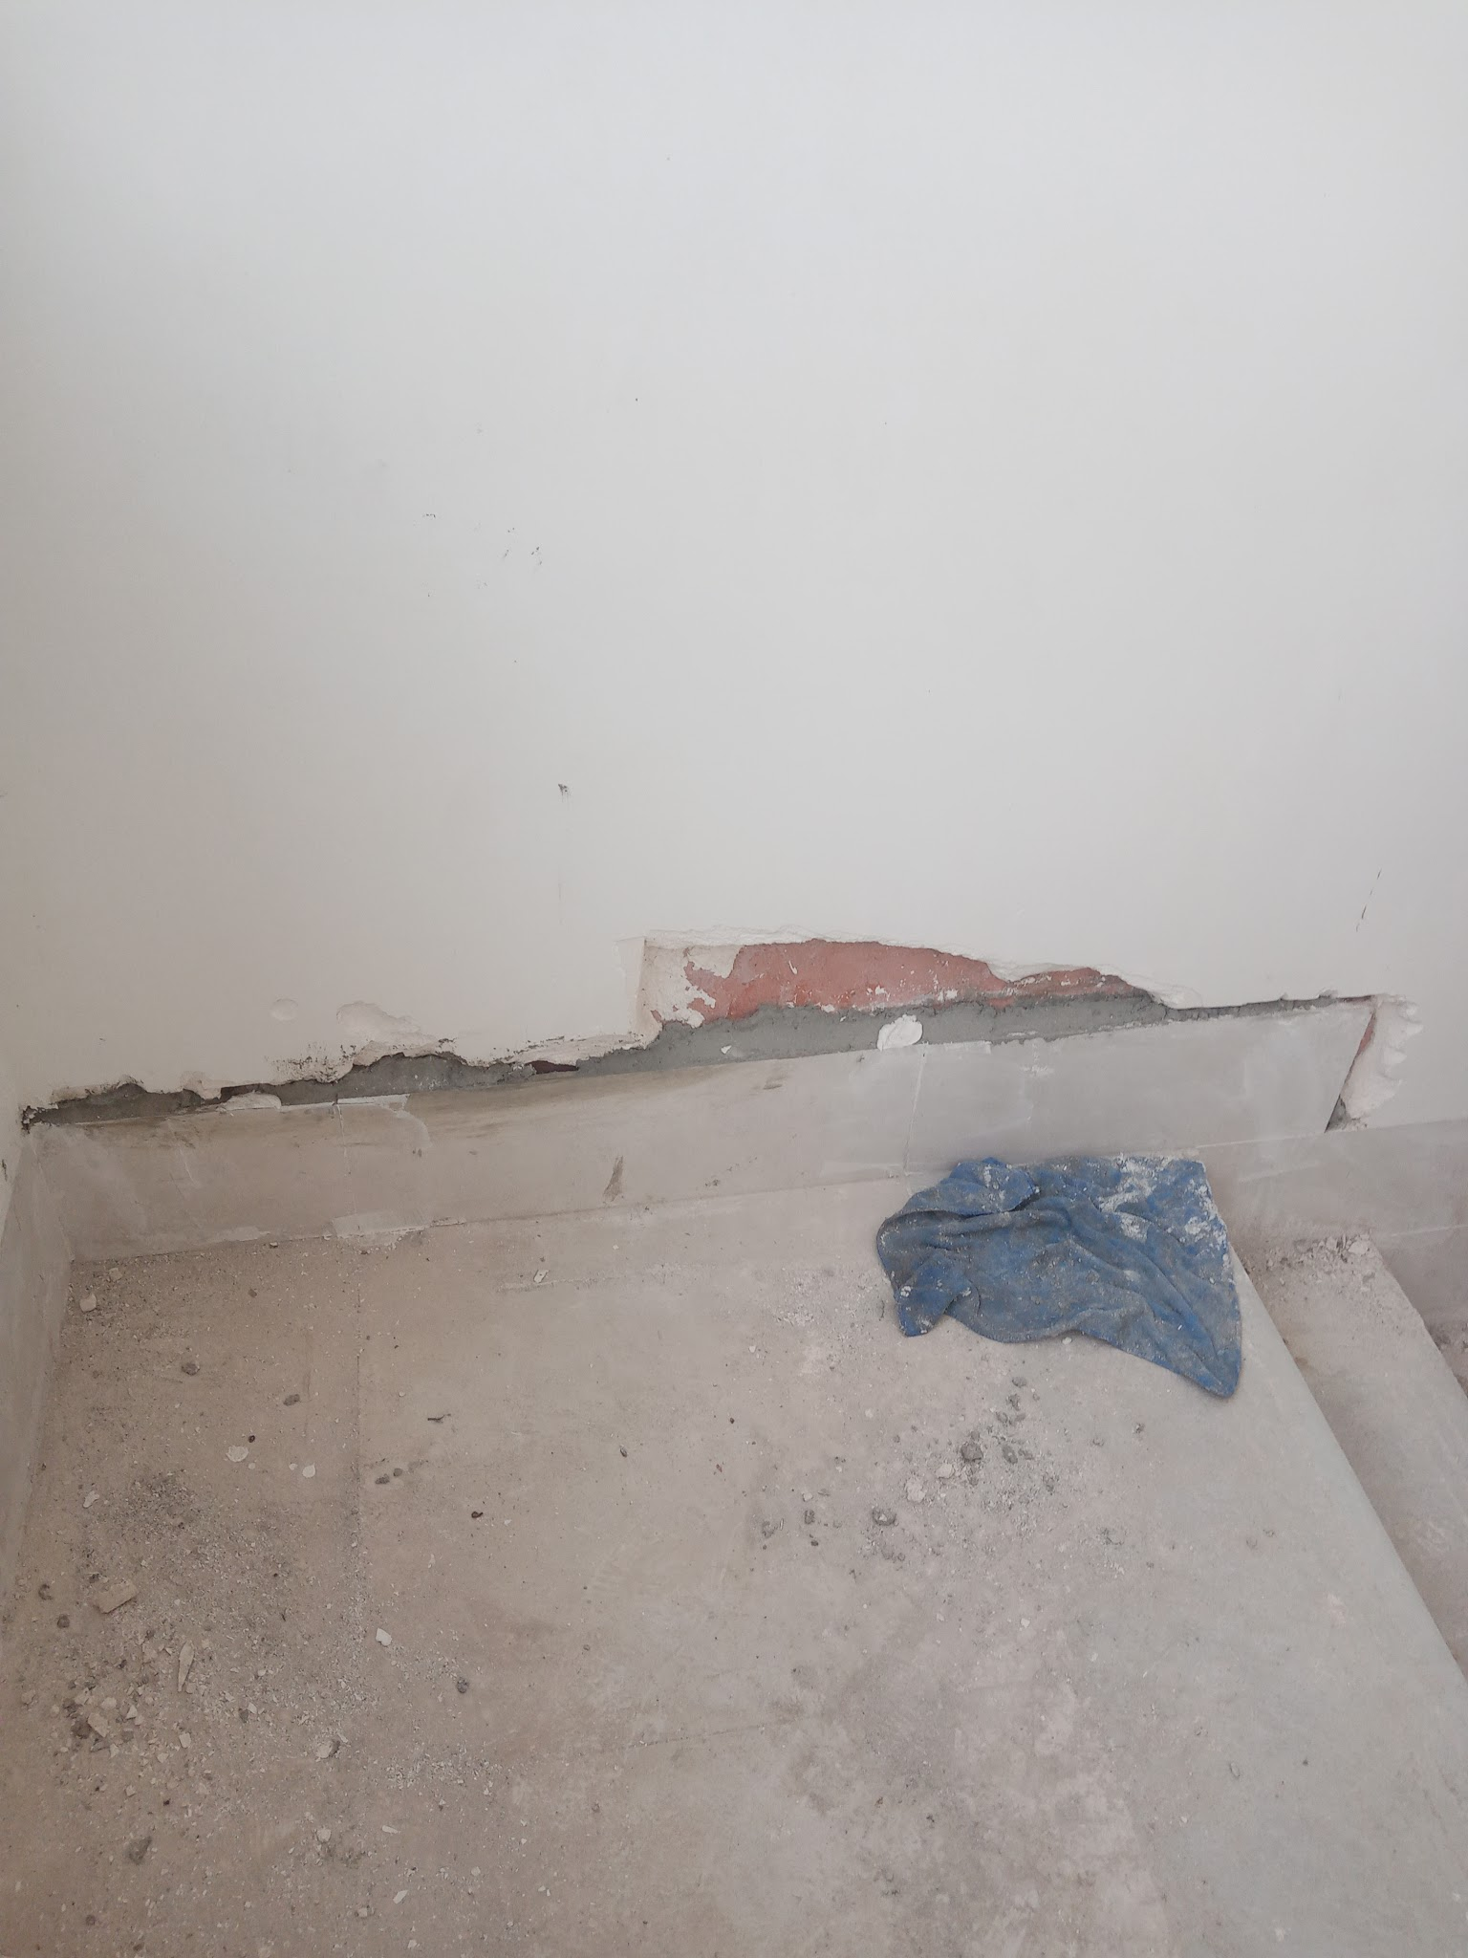
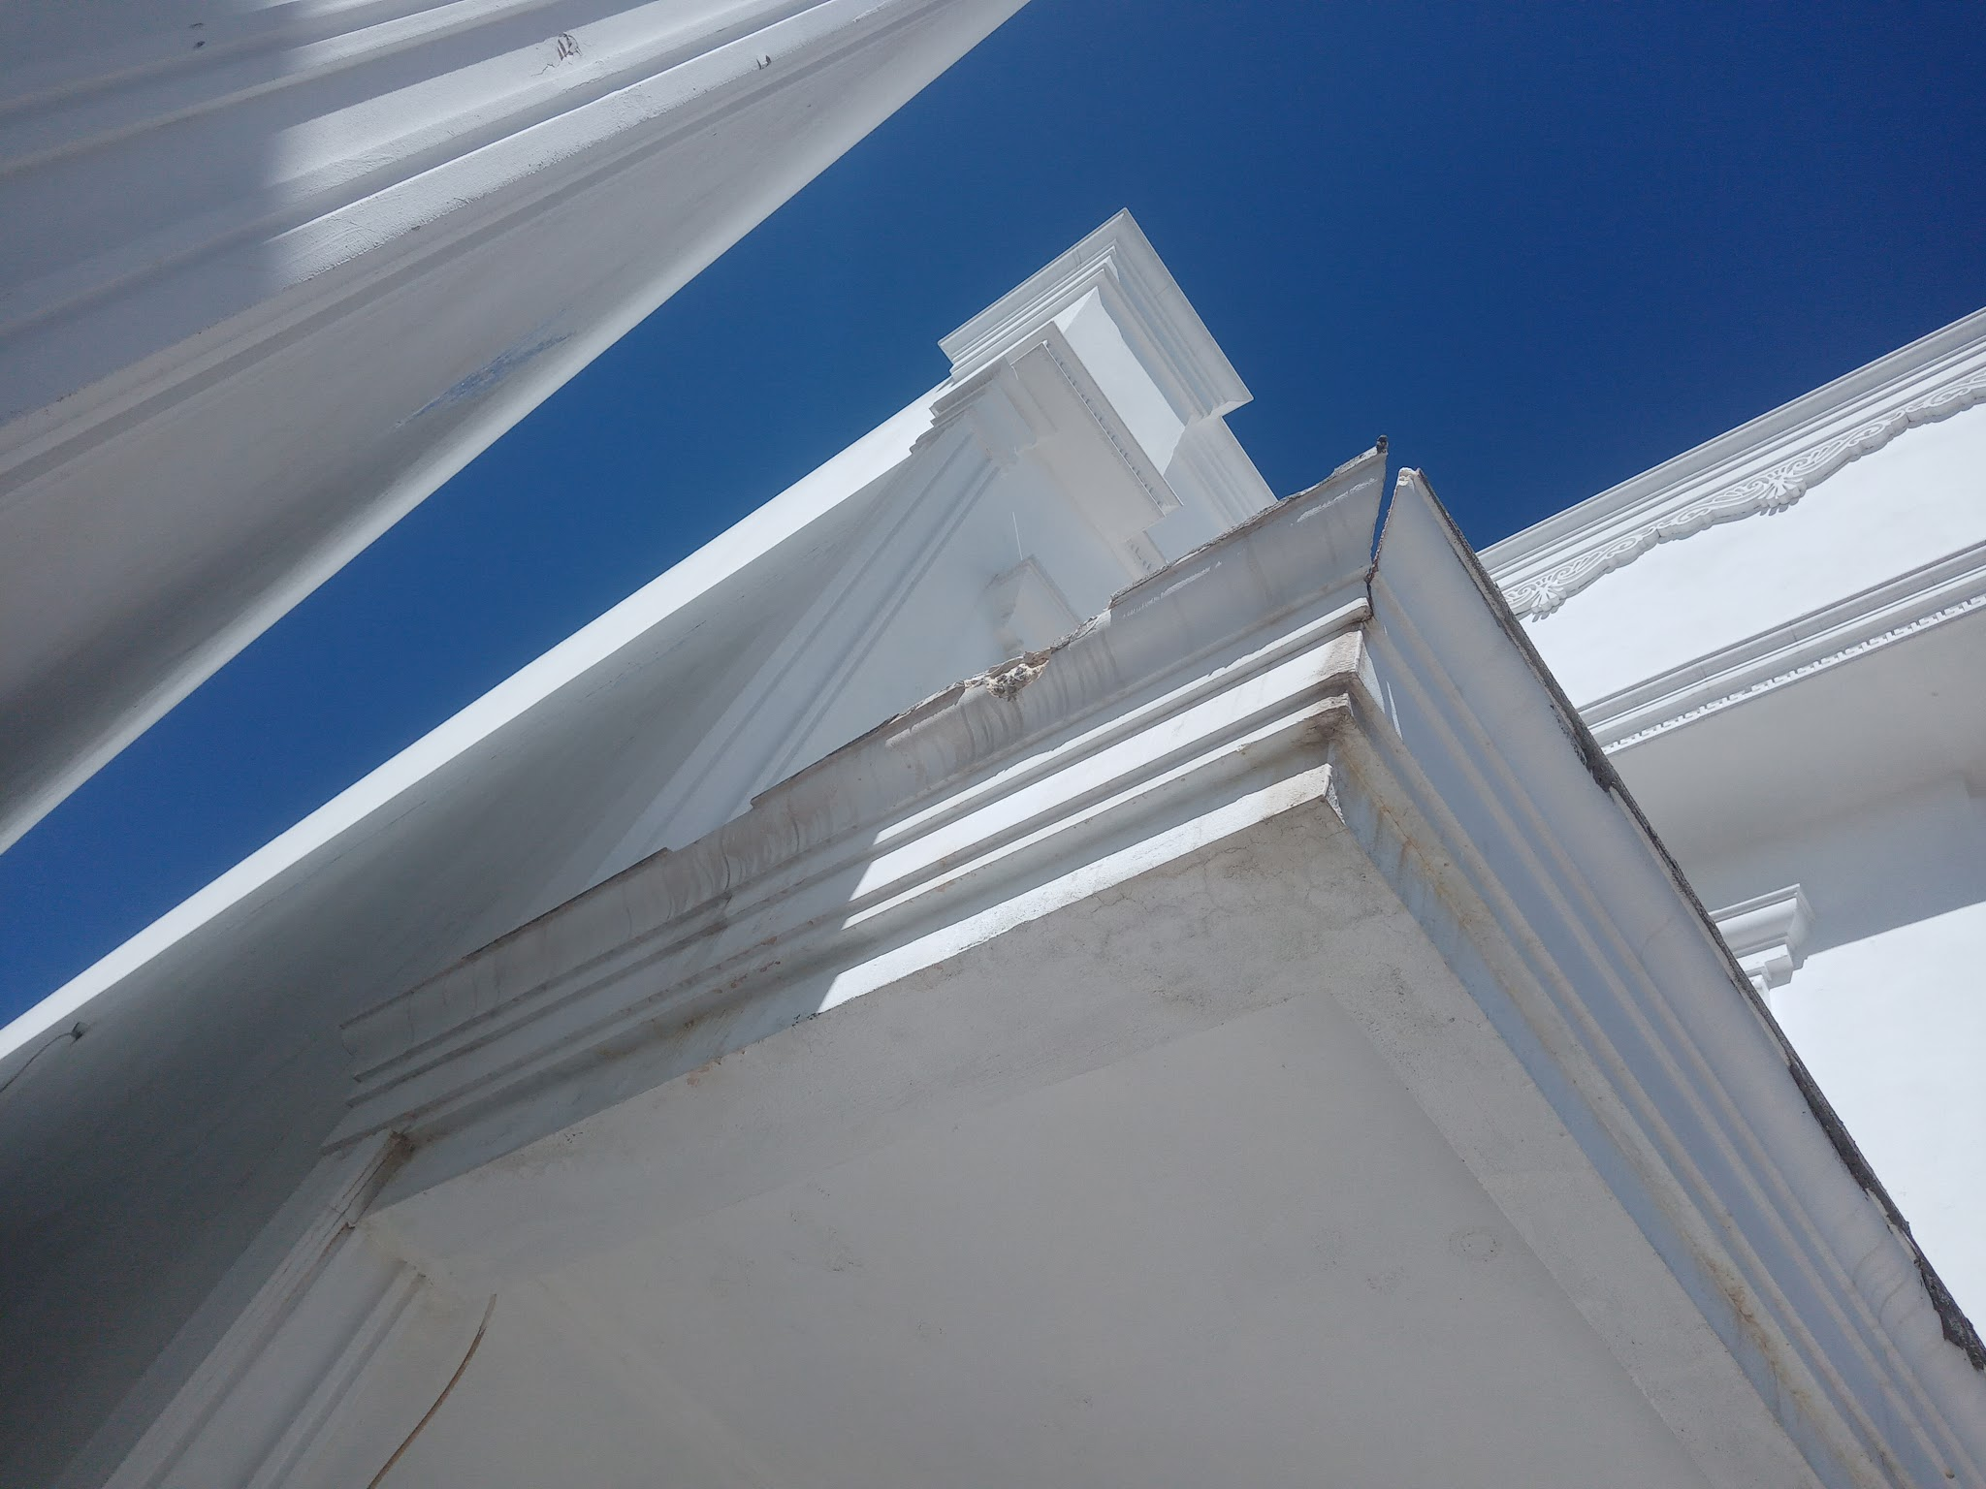
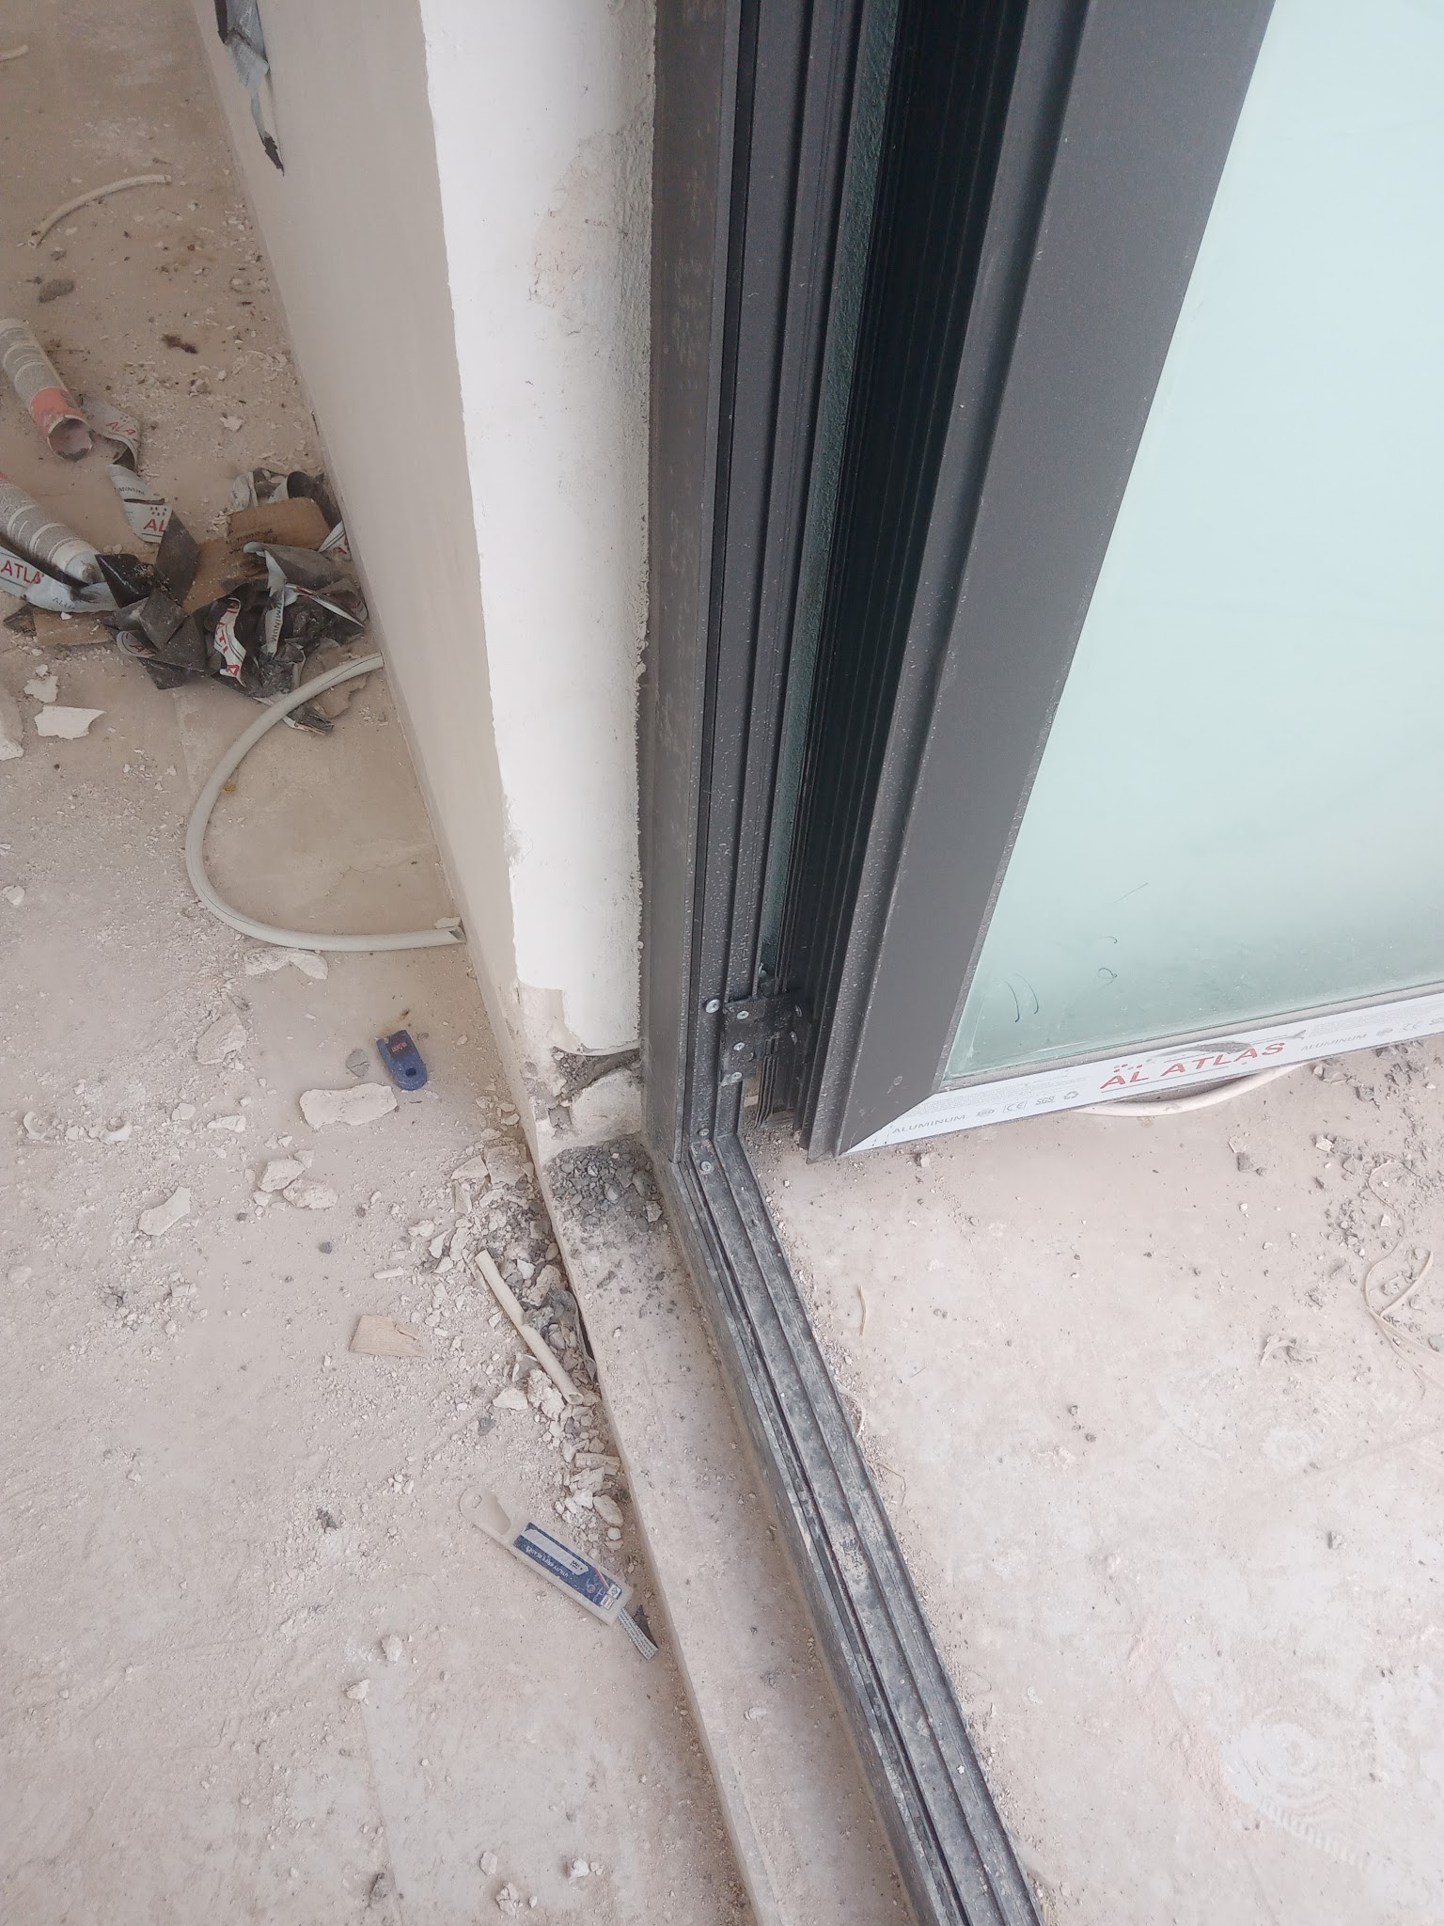
منزل رقم 117 |  |  |  | تاريخ التسليم | المهندس المشرف

 |  |  |  |  | حسن سعد

فقرات العمل | الحاله | ملاحضات مهندس الموقع | ملاحضات استاذ حسن | ملاحضات استاذ جمعة
تاسيس الكهرباء | In progress | ربط البورد والكوندكتر الخارجي
تاسيس صحيات | Completed
فتحات تهوية | In progress | اغطية التهوية
جص | In progress | تصليح جص بالهول(صورة) ،جص عند الدرج(صورة للتوضيح) ،تصليح جص عند باب البلكون
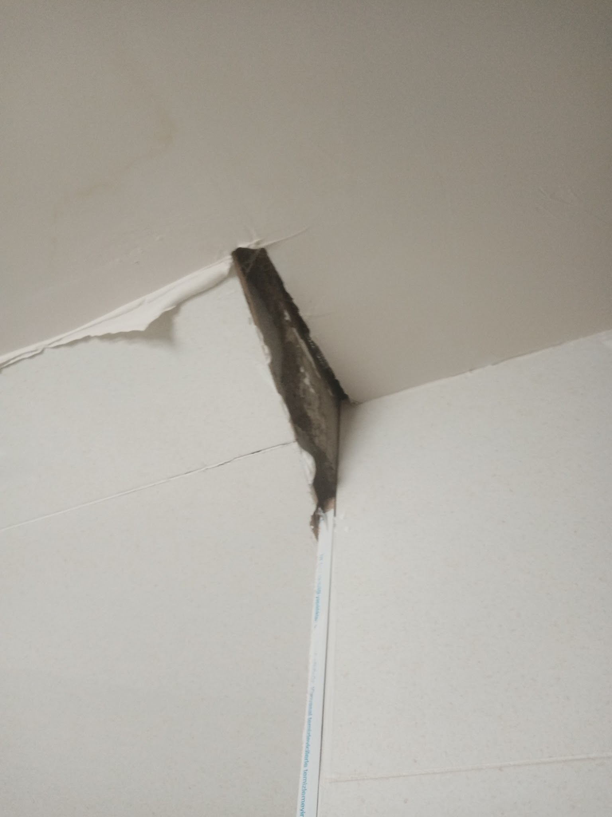
كاشي | In progress | كاشي حمام غرفة طابق 1(صورة للتوضيح) ،كاشي عند بلكون غرفة الماستر(صورة)
كهربائيات(بلاكات وسبلت) | Not started
صحيات(تواليت) | Not started
سقف ثانوي | Not started
ابواب خشب | Not started
باب الدخولية | Completed
شبابيك الغرف | Completed
شبابيك الحمامات والمطبخ | Completed
محجر الدرج | Not started
باب البلكون | Completed
درج البلكون | In progress | صبغ درج البلكون
ابواب الكراج | Not started
محجر الخارجي | Not started
صبغ خارجي | Not started
صبغ داخلي | Not started
عزل السطح | Not started
شغل الفلين | In progress | تصليح فلين بلكون غرفة الماستر(صورة للتوضيح)

119
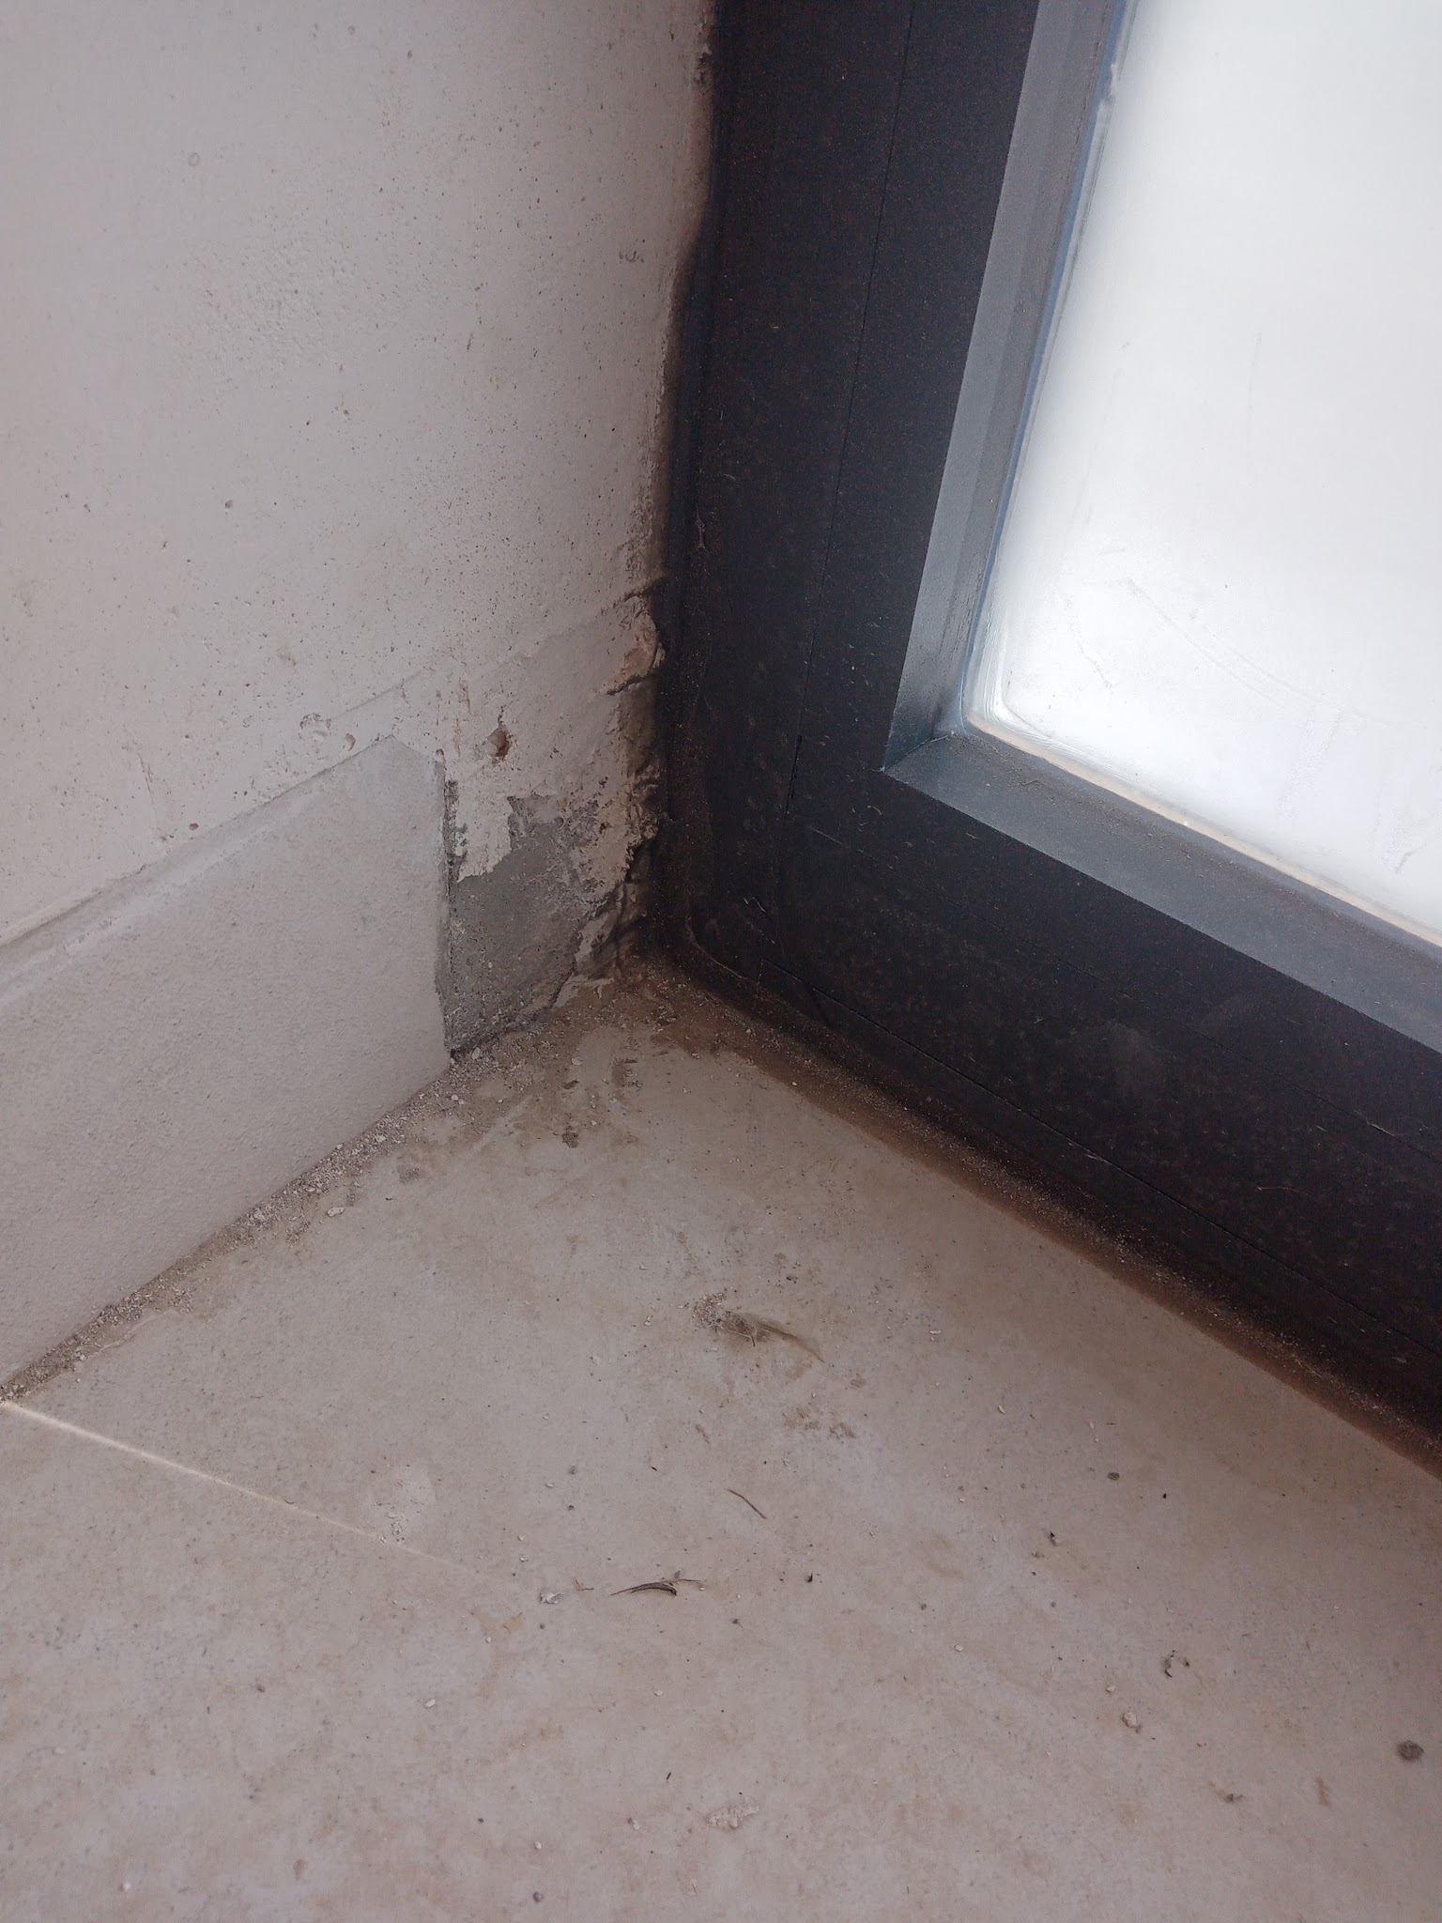
منزل رقم 119 |  |  |  | تاريخ التسليم | المهندس المشرف

 |  |  |  |  | حسن سعد

فقرات العمل | الحاله | ملاحضات مهندس الموقع | ملاحضات استاذ حسن | ملاحضات استاذ جمعة
تاسيس الكهرباء | In progress | تركيب البورد وربط الكوندكتر
تاسيس صحيات | Completed
فتحات تهوية | Completed
جص | Completed
كاشي | Completed | ازارة عند الحافة اليمنى لباب المدخل (صورة للتوضيح)
كهربائيات(بلاكات) | Not started
صحيات(تواليت) | Completed
سقف ثانوي | Completed
ابواب خشب | Not started
باب الدخولية | Completed
شبابيك الغرف | Completed
شبابيك الحمامات والمطبخ | Completed
محجر الدرج | Not started
باب البلكون | Completed
درج البلكون | Not started
ابواب الكراج | Not started
محجر الخارجي | Not started
صبغ خارجي | Not started
صبغ داخلي | Not started
عزل السطح | Not started
شغل الفلين | In progress

121
منزل رقم 121 |  |  |  | تاريخ التسليم | المهندس المشرف

 |  |  |  |  | حسن سعد

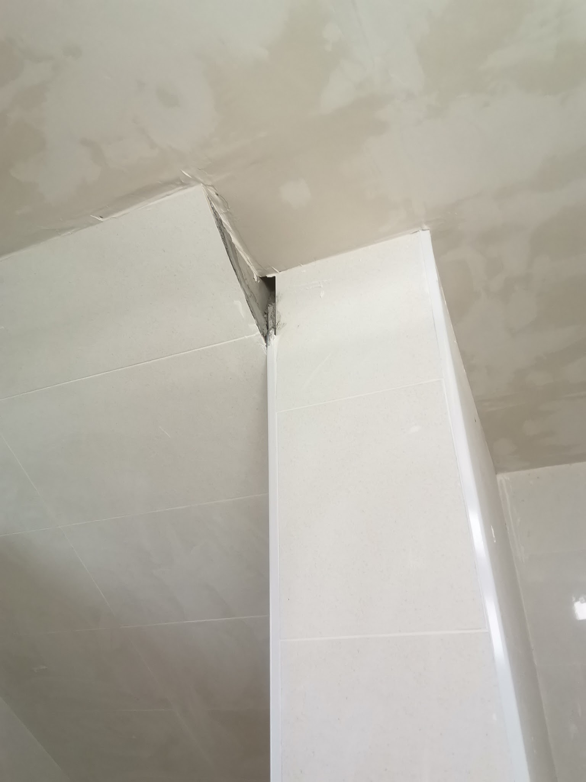
فقرات العمل | الحاله | ملاحضات مهندس الموقع | ملاحضات استاذ حسن | ملاحضات استاذ جمعة
تاسيس الكهرباء | In progress | تركيب بورد الخارجي وربط الكوندكتر
تاسيس صحيات | Completed
فتحات تهوية | Completed
جص | Completed
كاشي | In progress | نقص كاشي في حمام غرفة ماستر طابق 1(صورة للتوضيح)
كهربائيات(بلاكات واضائة) | Not started
صحيات | Completed
سقف ثانوي | In progress | اغطية الصيانة
ابواب خشب | Not started
باب الدخولية | Completed
شبابيك الغرف | Completed
شبابيك الحمامات والمطبخ | Completed
محجر الدرج | Not started
باب البلكون | Completed
درج البلكون | Not started
ابواب الكراج | Not started
محجر الخارجي | Not started
صبغ خارجي | Not started
صبغ داخلي | Not started
عزل السطح | Not started
شغل الفلين | Completed

129
منزل رقم 129 |  |  |  | تاريخ التسليم | المهندس المشرف

 |  |  |  |  | حسن سعد
 |  | Homepage
فقرات العمل | الحاله | ملاحضات مهندس الموقع | ملاحضات استاذ حسن | ملاحضات استاذ جمعة
تاسيس الكهرباء | Completed | ربط كوندكتر الخارجي وتشغيل الكهرباء
تاسيس صحيات | Completed
فتحات تهوية | Completed
جص | Completed
كاشي | Completed
كهربائيات(بلاكات وسبلت) | In progress | تضبيط بلاك
صحيات(تواليت) | Completed
سقف ثانوي | Completed
ابواب خشب | Not started
باب الدخولية | Completed
شبابيك الغرف | Completed
شبابيك الحمامات والمطبخ | Completed
محجر الدرج | Not started
باب البلكون | Completed
درج البلكون | Not started
ابواب الكراج | Not started
محجر الخارجي | Not started
صبغ خارجي | Not started
صبغ داخلي | Not started
عزل السطح | Not started
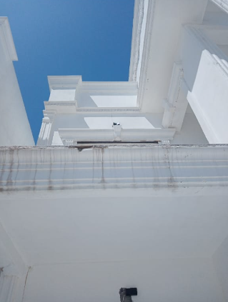
شغل الفلين | Not started | تصليح فلين البلكون(صورة للتوضيح)

139
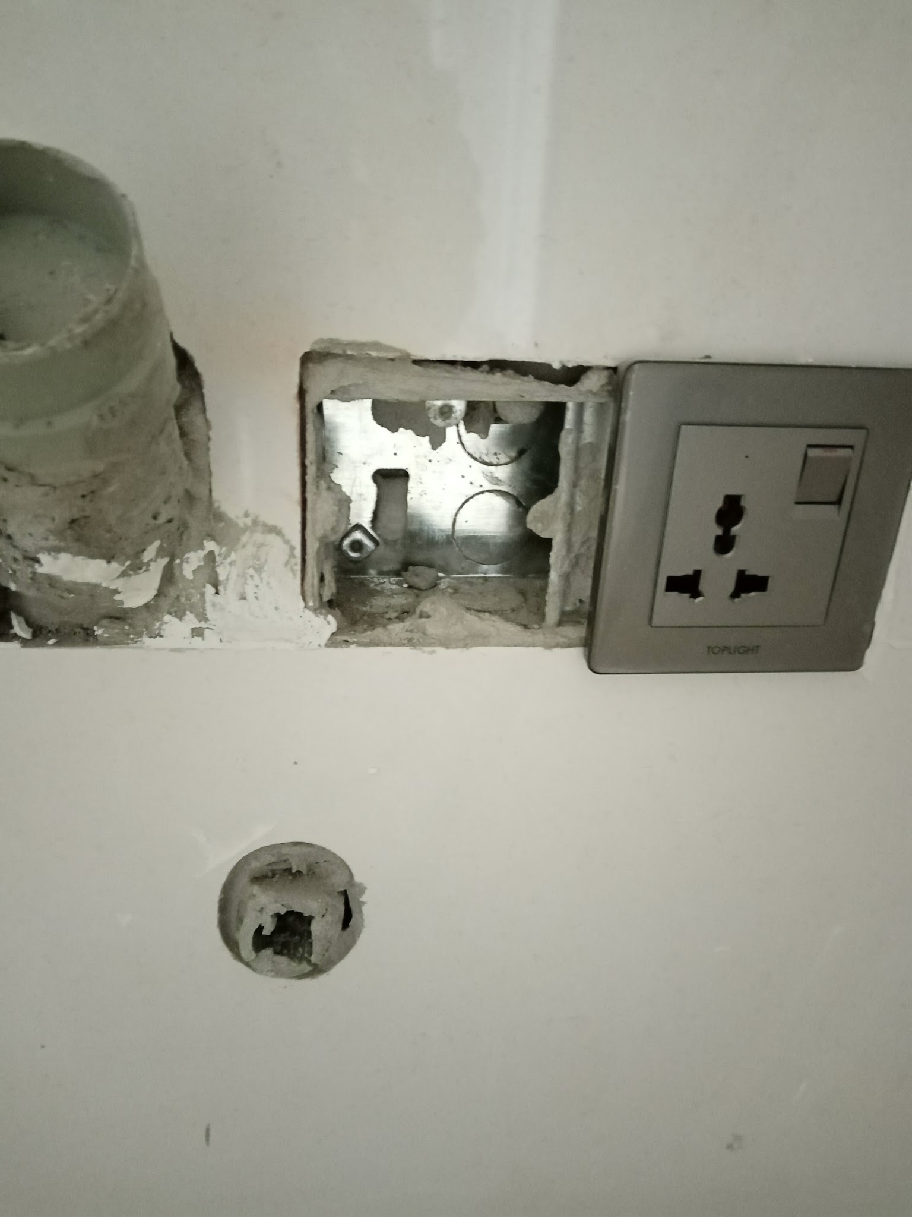
منزل رقم 139 |  |  |  | تاريخ التسليم | المهندس المشرف

 |  |  |  |  | حسن سعد
 |  | Homepage
فقرات العمل | الحاله | ملاحضات مهندس الموقع | ملاحضات استاذ حسن | ملاحضات استاذ جمعة
تاسيس الكهرباء | In progress | فقط جوزة بدون كوندكتر
تاسيس صحيات | Completed
فتحات تهوية | Completed
جص | In progress | معجون او جص عند باب غرفة الماستر طابق 2
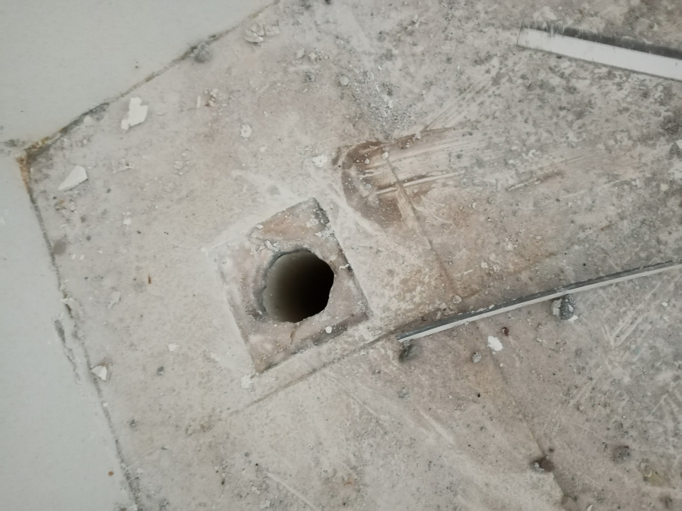
كاشي | Completed
كهربائيات(بلاكات وسبلت) | In progress | تضبيط بلاكات
صحيات(تواليت) |  | قبغ بلوعى غرفة الماستر طابق 2
 |  | اغطية الصيانة
سقف ثانوي | Completed
باب الدخولية | Completed
شبابيك الغرف | Completed
شبابيك الحمامات والمطبخ | Completed
محجر الدرج | Completed
باب البلكون | Completed
درج البلكون | Completed
ابواب الكراج | Completed
محجر الخارجي | Completed
صبغ خارجي | Completed
صبغ داخلي | In progress
عزل السطح | Not started
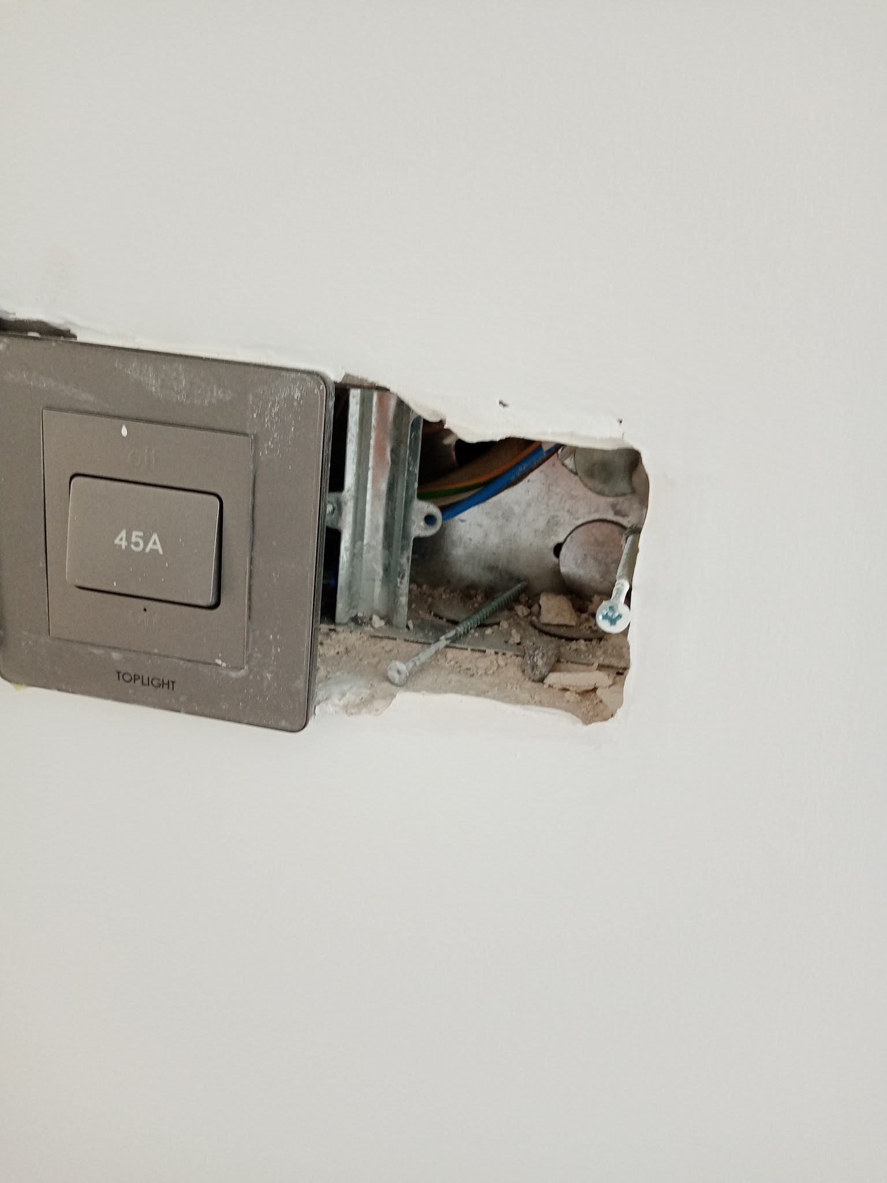
شغل الفلين | Completed

206
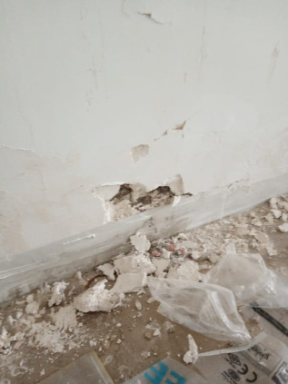
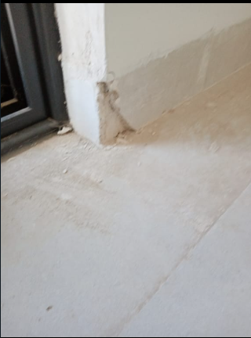
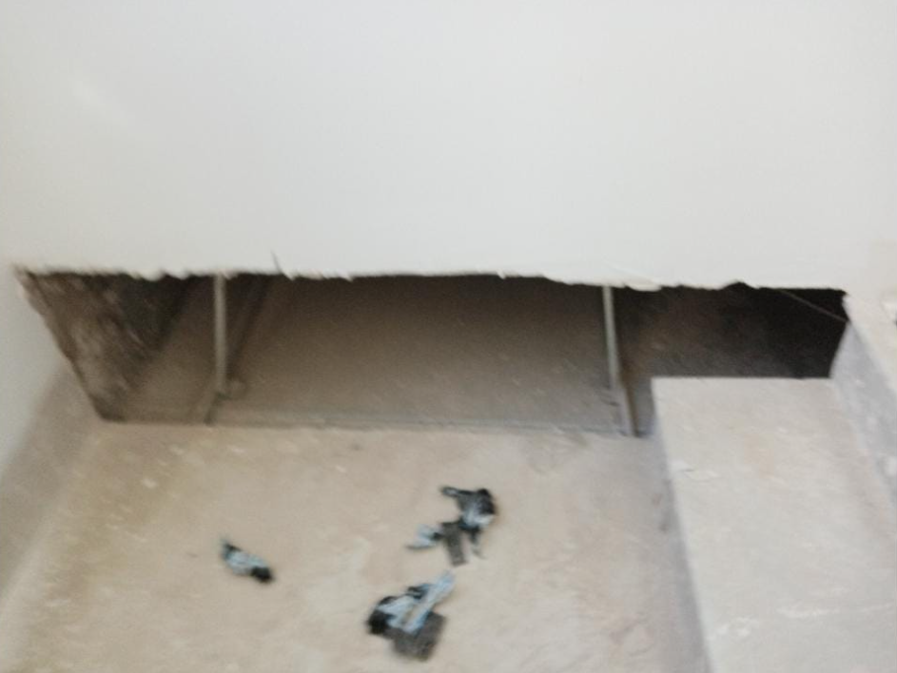
منزل رقم 206 |  |  |  | تاريخ التسليم | المهندس المشرف

 |  |  |  |  | حسن سعد
 |  | Homepage
فقرات العمل | الحاله | ملاحضات مهندس الموقع | ملاحضات استاذ حسن | ملاحضات استاذ جمعة
تاسيس الكهرباء | Completed
تاسيس صحيات | Completed
فتحات تهوية | Completed
جص | In progress | مشكلة بالزواية بكل البيت, نشوء درزات (كراكات عامودية بكل البيت)
كاشي | In progress | قص كاشي الزايد عند محجر الدرج, الكاشي عند البلكون طابق 2 هو قطعتين صاحب البيت يريده قطعة وحدة (صورة للتوضيح),ازار عند الحايط الملبوخ في البلكونات ثنينهم, تصليح الازار المتكسر(صورة للتوضيح),تصليح حائط متكسر(صورة للتوضيح)
كهربائيات(بلاكات وسبلت) | Completed
صحيات(تواليت) | In progress | شيل الكاشي في الحمام طابق 2 لنصب تواليت شرقي
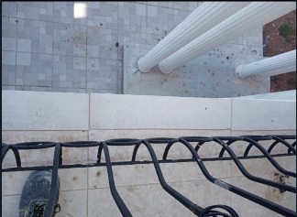
سقف ثانوي | In progress | تفليش وتبديل السقف الثانوي عند الدرج,تنضيف الفراغ فوق سقف الثانوي للمطبخ قبل سد الفتحة الكبيرة(صورة للتوضيح) السقف يحتاجله معجون( الشبكة ضاهرة حتى بعد الصبغ)
ابواب خشب | Completed
باب الدخولية | Completed
شبابيك الغرف | Completed
شبابيك الحمامات والمطبخ | In progress | تبديل السيم الخارجي للحمام المشترك طابق 2
محجر الدرج | Completed
باب البلكون | Completed
درج البلكون | In progress | صاحب البيت يريد الدرج قياس خاص( صورة للتوضيح) يبدي من عند القدم
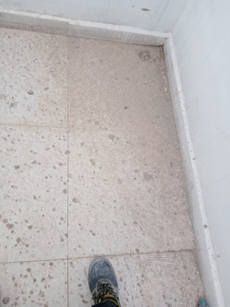
ابواب الكراج | Completed
محجر الخارجي | Completed
صبغ خارجي | Not started
صبغ داخلي | In progress | يحتاج صبغ مرة اخرى لتصليح الاضرار
عزل السطح | Not started | مشاكل رطوبة كثيرة
شغل الفلين | In progress | تصليح الفلين الخارجي

